Sheet2
2024年春季招聘部门人数分布
招聘部门 | 人数
航海学院 | 8
工程学院 | 3 |  | 招聘部门 | 人数
信息学院 | 7 |  | 航海学院 | 8
管理学院 | 5 |  | 工程学院 | 3
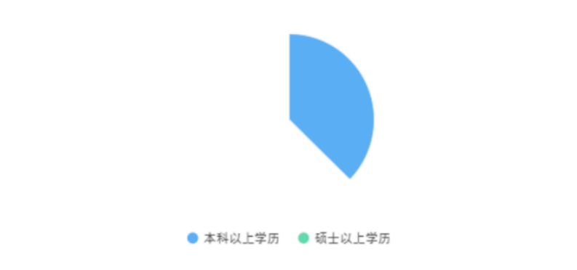
康养学院 | 12 |  | 信息学院 | 7
基础部 | 6 |  | 管理学院 | 5
继续教育学院 | 5 |  | 康养学院 | 12
中专部 | 1 |  | 基础部 | 6
就业创新创业 办公室 | 1 |  | 继续教育学院 | 5
 |  |  | 中专部 | 1
 |  |  | 就业创新创业 办公室 | 1
 |  |  | 合计 | 48

招聘需求学历占比
 | 数量
专科以上学历 | 1
本科以上学历 | 33
硕士以上学历 | 14

 |  | 学历 | 数量
 |  | 专科以上学历 | 1
 |  | 本科以上学历 | 33
 |  | 硕士以上学历 | 14
 |  | 合计 | 48

Sheet4
招聘需求学历占比

学历 | 数量
专科以上学历 | 1
本科以上学历 | 33
硕士以上学历 | 14

